Sheet
제목 | 스티커사진 | 링크사진 | 링크 | fake? | 111
MLB CP55 캡모자 외 2개 모델 핏 비교 aka 볼캡 |  |  | https://blog.naver.com/innpirit/222803954039 | 0
등산 챙넓은모자 이정도는 되야지? |  |  | https://blog.naver.com/cupcolor/222811390034 | 0
여성 골프웨어 브랜드, 브이트웰브 V12 여성골프모자 여름 패션 |  |  | https://blog.naver.com/hanbitnuri/222802765664 | 1
남자모자 깊은 볼캡 추천 MLB모자 쓰고 연예인 사복패션... |  |  | https://blog.naver.com/under123123/222814000345 | 1
남자 골프 모자 브이트웰브 매력있어 |  |  | https://blog.naver.com/leesin8888/222802172087 | 0
남성 골프모자 추천 골프웨어 브랜드 V12 바이저 |  |  | https://blog.naver.com/95ert/222802641529 | 1
여름 모자 헬렌카민스키 비앙카 썬캡 잘 쓰는 중 ♥ |  | 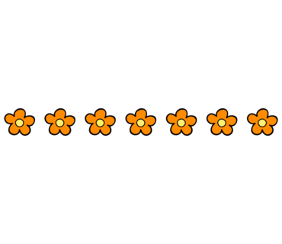 | https://blog.naver.com/dohyemm/222759811322 | 0
남성 골프 모자 추천 브이트웰브 골프웨어 |  |  | https://blog.naver.com/yszin/222801425955 | 1
여름 커플 시밀러룩 르 아르베이 피오르다 반팔 티셔츠 모자 추천 |  |  | https://blog.naver.com/michaelhoi/222809079341 | 1
자외선차단 여름모자 화이트샌즈 여성 천연 라피아썬캡 페트라... |  |  | https://blog.naver.com/minju1004b/222807889518 | 1
나이키 모자 헤리티지86 퓨추라 볼캡 리뷰 ! |  |  | https://blog.naver.com/viper6262/222816842398 | 1
여성 썬캡 화이트샌즈 페트라, 라피아 여름모자 착용후기 |  |  | https://blog.naver.com/sugarcat_soo/222812674501 | 1
내돈내산 이미스 모자 뉴로고 투톤 볼캡 블랙, 레드... |  |  | https://blog.naver.com/oldpopsong/222801720819 | 0
나이키 볼캡 골프모자 추천 러닝 모자 코디한 에어로빌 클래식99! |  |  | https://blog.naver.com/bushcherry1/222764961755 | 1
엔드클로딩 할인코드 + 파타고니아 티셔츠 바람막이 모자... |  |  | https://blog.naver.com/3512979/222808475491 | 1
여성 골프웨어 브랜드 V12 유니크한 골프모자 추천 |  |  | https://blog.naver.com/helot0508/222800655925 | 1
여성티셔츠 MLB 야구모자 여름 반팔 커플티 추천요 |  |  | https://blog.naver.com/tjdbs0323/222810156749 | 1
나이키 헤리티지86 스우시 모자 볼캡 디테일과 착용컷 |  |  | https://blog.naver.com/kesook02/222811654682 | 0
CP55 볼캡 CP66 CP77 핏 비교 후기! 대두모자 커플시밀러룩템 |  |  | https://blog.naver.com/yynopen/222800298421 | 1
MLB 여자캡모자 반팔 티셔츠 코디, 커플티로도 좋음 |  | 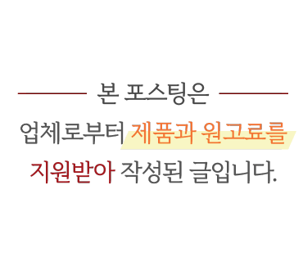 | https://blog.naver.com/sh_theme/222811857659 | 1
베트남 호이안 여행 중 모자 농(논) 구입 ♥ |  |  | https://blog.naver.com/jeongwon84/222812581484 | 0
돈포겟미 깊은 모자 긴 머리 볼캡쓰는법 |  |  | https://blog.naver.com/namnaraum/222795198838 | 1
피아쁘(PIAP) 여자골프모자추천 그리고 크로스백... |  |  | https://blog.naver.com/sm1004ys/222803186351 | 1
닥스골프 남자, 여자 골프웨어 티셔츠 & 모자 용품 쇼핑몰은 여기~ |  |  | https://blog.naver.com/frenchpopp/222812453445 | 1
닥스 골프 남자, 여자 골프웨어는 골프 모자 용품 쇼핑몰에서! |  |  | https://blog.naver.com/dlcmalsis/222813186288 | 1
헬렌카민스키 모자 비앙카와 라이라 브라운햇 착용해보니~ |  |  | https://blog.naver.com/dreamsewing/222770068919 | 1
mlb 벙거지모자 빅볼청키 운동화 여자 청반바지 신발 코디! |  |  | https://blog.naver.com/bushcherry1/222757932029 | 0
Burberry 버버리 직구 반지갑 남자셔츠 모자 등 100불대... |  |  | https://blog.naver.com/3512979/222807065076 | 0
라피아선캡 화이트샌즈 로맨틱한 여성 여름모자 추천 |  |  | https://blog.naver.com/oldpopsong/222810584802 | 1
나이키 레거시91 & 헤리티지86 퓨추라 나이키 모자 볼캡 리뷰 |  |  | https://blog.naver.com/yszin/222762757715 | 0
여름 커플 모자, 커버낫 스몰C로고 볼캡 추천 |  | 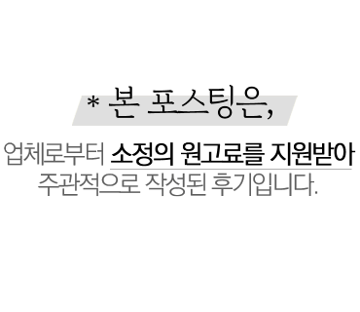 | https://blog.naver.com/michaelhoi/222770386756 | 1
화이트샌즈 썬캡 라피아햇 페트라 여름 모자 착용 후기 |  | 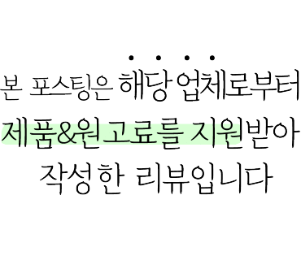 | https://blog.naver.com/ssdria/222807521131 | 1
심플말리뷰 : MOPQ 볼캡 모자 |  |  | https://blog.naver.com/akfqkwl/222814054586 | 0
제이림 슈퍼노바 페스티벌 트윈룩, mlb 여름모자 & 숏팬츠 코디 |  |  | https://blog.naver.com/jeongwon84/222800271751 | 1
MLB언스트럭쳐 카리나 여름옷 여성캡모자 주목 |  | 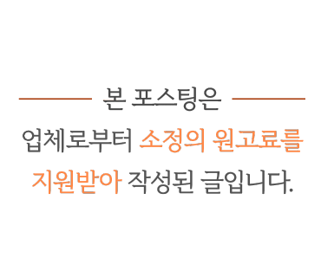 | https://blog.naver.com/sh_theme/222789924244 | 1
캡모자 쓴 여름코디 완성~ MLB CP55 & CP77 볼캡 핏 비교! |  |  | https://blog.naver.com/sm1004ys/222794076269 | 1
여름 패션의 완성은 모자! 지금 가장 쿨한 모자 넷 |  |  | https://blog.naver.com/designpress2016/222807659495 | 0
MLB 볼캡 남자캡모자 연예인패션 이뻐라 |  | 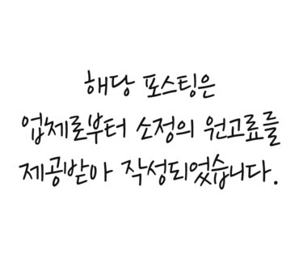 | https://blog.naver.com/mnsla/222807784405 | 1
여성 골프웨어 브랜드 명품골프옷 브이트웰브 여름 골프모자... |  |  | https://blog.naver.com/bushcherry1/222801473332 | 1
여성 골프웨어 브랜드 V12 골프모자로 여름 골프웨어 완성~ |  |  | https://blog.naver.com/72591004/222802825043 | 1
앤티머리디엄 시그니처 로고 캡모자 데일리 모자로 추천해요:) |  |  | https://blog.naver.com/hyundorina/222809541946 | 1
MLB CP77 여자모자, 스트릿패션 야구모자 코디로 찰떡! |  |  | https://blog.naver.com/ltellmel/222800145640 | 1
돈포겟미 빅사이즈 볼캡 청량한 컬러 여름 모자 추천 |  |  | https://blog.naver.com/oldpopsong/222803391013 | 1
남자 반팔 카라티 MLB 모자 꾸러기 변신 |  |  | https://blog.naver.com/qjahsxm33/222801592069 | 0
실외놀이터 필수템 키즈썬캡 : 엠엘비 유아모자 & 스타일링 |  |  | https://blog.naver.com/lsosvbe7/222774813306 | 1
여성여름모자 대두볼캡 MLB, 여행갈때 필수템이야! |  |  | https://blog.naver.com/uhwa_beauty/222778374276 | 1
여성 골프웨어 브랜드 V12 골프 모자 유니크해! |  |  | https://blog.naver.com/jeongwon84/222802041517 | 1
스트릿패션 완성은 모자쇼핑몰 MLB 여성캡모자! |  |  | https://blog.naver.com/hjch1229/222781032952 | 1
남자 버킷햇, 남성 골프모자 여름에도 마틴골프! |  |  | https://blog.naver.com/samlove1202/222803122002 | 0
야구모자 폴로 랄프로렌 볼캡 |  |  | https://blog.naver.com/under123123/222795219631 | 0
세일상품 (모자 , 팔토시,3단우산) |  |  | https://blog.naver.com/327wsy/222806474684 | 1
여자 볼캡브랜드 추천 hdex 깊은 모자 커플 아이템 착용후기! |  |  | https://blog.naver.com/bushcherry1/222810373418 | 0
모자 레이스 버킷햇, 하늘하늘 시원하고 가벼운 벙거지모자 |  |  | https://blog.naver.com/idun1052/222811869100 | 0
주니어캠핑장 추천 축~아동모자는 엠엘비 키즈썬캡 |  |  | https://blog.naver.com/siehl/222781564734 | 1
MLB 볼캡 모자 코디한 반팔티 여성 티셔츠 공원룩 |  |  | https://blog.naver.com/ssdria/222806829264 | 1
커플볼캡 추천 모자브랜드 돈포겟미 모자 오버핏이라 더 좋다 |  |  | https://blog.naver.com/oldpopsong/222812053318 | 1
볼캡브랜드로 인기 몽클레어모자, 스톤아일랜드모자!! |  |  | https://blog.naver.com/chesungmin/222776087930 | 0
아기캡모자 키즈티셔츠 세트로 더 예쁜 MLB키즈! (feat.... |  |  | https://blog.naver.com/dlcmalsis/222810217169 | 1
신곡컴백 Girls 쇼케이스 공항패션 : MLB 볼캡 & 버킷햇 모자 |  |  | https://blog.naver.com/lsosvbe7/222814711138 | 1
유아썬캡 키즈 & 아기모자 썸머 등원룩템으로 딱~ |  |  | https://blog.naver.com/frenchpopp/222783382257 | 1
연예인 볼캡 추천 브랜드 딥스 모자 지수 캡모자 코디 해봤죵! |  |  | https://blog.naver.com/bushcherry1/222734435269 | 1
라피아햇 MLB 여성밀짚모자 하나면 비치웨어 완성! |  |  | https://blog.naver.com/hjch1229/222770545344 | 1
골프웨어 브랜드 베루툼 청담 플래그쉽스토어 캡모자도 많아! |  |  | https://blog.naver.com/oldpopsong/222789329541 | 1
해외여행 필수템 대두볼캡 모자종류 MLB 다양해 |  |  | https://blog.naver.com/kagama007/222775644254 | 1
니코앤드 롱스커트,메듀즈 샌들,헬로선라이즈 모자,크롭티... |  |  | https://blog.naver.com/uni7249/222776799272 | 0
여성 모자 추천! 커버낫 스몰 C로고 BB볼캡 블랙 후기 :) |  |  | https://blog.naver.com/youmen2as/222812061545 | 1
남자 버킷햇 코디 벙거지 모자 색상이 여러 개야 |  |  | https://blog.naver.com/qjahsxm33/222779710661 | 0
아기썬햇 유아반팔티 코디하기 좋은 어린이모자 짱귀! |  |  | https://blog.naver.com/crysta06/222809484738 | 1
아동반팔티 MLB키즈 모노그램, 키즈티셔츠 애기모자... |  |  | https://blog.naver.com/michaelhoi/222807877950 | 1
유아모자 키즈버킷햇으로 남매룩 코디 어때요? |  |  | https://blog.naver.com/rudelulu/222801418014 | 1
여성여름모자 캡텐 버킷햇 쓰고 여름데일리룩 코디해봐 |  |  | https://blog.naver.com/ych9749/222809173601 | 0
레드벨벳 슬기 공항패션 속 타입서비스 티셔츠, 유즈 모자 완전... |  |  | https://blog.naver.com/crysta06/222802650271 | 1
어린이벙거지모자 MLB키즈반팔, 실내놀이터 룩 제안 |  |  | https://blog.naver.com/hearteffect/222777815290 | 1
어린이썬캡 키즈풀빌라에서 쓰기 좋은 여아모자!! |  |  | https://blog.naver.com/chesungmin/222797799120 | 1
여성 골프웨어 브랜드 브이트웰브 골프 모자 맘에 들어요 |  |  | https://blog.naver.com/yulee6640/222795444750 | 1
MLB 여성 여름모자 엠엘비일루젼 대두볼캡 반팔티 코디 |  | 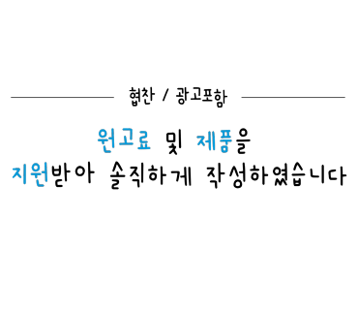 | https://blog.naver.com/lovenada6/222810041975 | 1
여성 여름 모자 추천, 닥스 액세서리 썬캡 코디 |  |  | https://blog.naver.com/jenny8428/222800390881 | 0
여자 연예인 mlb 버킷햇 부터 이효리 바잘 벙거지모자 정리! |  |  | https://blog.naver.com/bushcherry1/222773115830 | 1
아기여름모자 키즈햇&남아반팔티 키즈썸머룩 완성! |  |  | https://blog.naver.com/farbemaria/222772671726 | 1
유아선캡 MLB키즈 아동모자 쓰고 워터파크 갈 때 옷 준비 끝! |  |  | https://blog.naver.com/hahaha1504/222803962807 | 1
나이키 운동화부터 샌들, 모자까지 여름템 모아보기! |  |  | https://blog.naver.com/purplemodern/222781186434 | 1
트렌디한 여자볼캡 WGB 모자 커플룩에도 딱예뻐 |  |  | https://blog.naver.com/oldpopsong/222809265432 | 1
올 썸머시즌 머스트해브!뜨개 모자 3종! |  |  | https://blog.naver.com/eveworld/222806246036 | 1
뉴에라 볼캡, 캡모자 쓰는법 - 여름, 가을 여자 모자 코디│패션... |  |  | https://blog.naver.com/syous0/222805814248 | 0
마감)여성용 여름 모자(어머님 선물 강추) |  |  | https://blog.naver.com/dndo80/222778376960 | 1
베루툼 여성 캡 모자 22SS 스티치 볼캡 데일리룩 코디 |  |  | https://blog.naver.com/oldpopsong/222705667230 | 1
여자 볼캡 돈포겟미 신상 모자 컬러풀해서 더 예뻐 ❤︎ |  |  | https://blog.naver.com/oldpopsong/222792936602 | 1
여자 반팔티 MLB 에스파 지젤 착용한 여름모자 까지! |  | 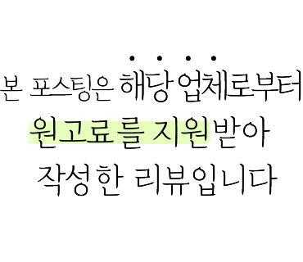 | https://blog.naver.com/k_159500/222808977371 | 1
추천하는 셀린느 로고 벙거지, 모자 비교 해봤서요 |  |  | https://blog.naver.com/cocoleenice/222814032816 | 0
나이키 모자, 헤리티지86 푸츄라 라이트마린 후기 |  |  | https://blog.naver.com/hyperealism/222742800450 | 0
MLB일루젼 반팔티 볼캡 모자로 힙한 여름코디 어때요? |  |  | https://blog.naver.com/sobongg/222813900776 | 1
메인부스 로고 컬렉션 발매! 커플티, 커플모자 시밀러룩 추천 |  |  | https://blog.naver.com/invu1657/222767369186 | 1
버킷햇 여자여름코디 여성모자 MLB 라피아햇 하나면 끝 |  |  | https://blog.naver.com/sunkjydbgn/222758482490 | 1
여성 여름 모자 추천 내추럴한 닥스 액세서리 플로피햇... |  |  | https://blog.naver.com/frenchpopp/222805049055 | 1

여성 캡모자 그랭드보떼 여름 볼캡 |  |  | https://blog.naver.com/joomanda/222800012361 | 1
커버낫 볼캡 여자 모자 추천하고 싶은 데일리템~ |  |  | https://blog.naver.com/ych9749/222780017146 | 1
남성버킷햇 엠엘비 모자브랜드 배드민턴 코디해봐 |  | 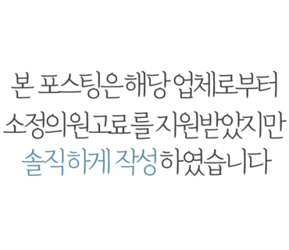 | https://blog.naver.com/cha_23/222793300041 | 1
남성벙거지모자 엠엘비, 호텔수영장 갈 때 쓰기좋은 남자여름모자 |  |  | https://blog.naver.com/yangeunb/222770098134 | 1
주말 가족나들이 아동버킷햇 코디, MLB 키즈벙거지모자 보세요! |  |  | https://blog.naver.com/uhwa_beauty/222804612296 | 1
BONJOURJS) 에디트원피스/꾸꾸벙거지모자/썸머벙거지모자 |  |  | https://blog.naver.com/kjs9134/222802233955 | 0
여자여름모자 골프 라운딩 갈 때 여성썬캡 MLB 선택함 |  |  | https://blog.naver.com/sasa9508/222759668323 | 1
여성 린넨모자 마스케라 버킷햇 썬캡 2종 여자 여름모자... |  |  | https://blog.naver.com/michaelhoi/222773303308 | 1
모자추천 얼굴작아보이는 여자 모자 브랜드 아디다스 내돈내산! |  |  | https://blog.naver.com/bushcherry1/222704040144 | 0
여자 골프가방 추천 피아쁘 호보숄더백 & 모자 심플해! |  |  | https://blog.naver.com/jeongwon84/222749862763 | 1
챙넓은모자 MLB 여름버킷햇 액티비티 갈 때 쓰기 좋은 모자 추천! |  |  | https://blog.naver.com/1hello2/222794044141 | 1
남자모자 MLB 디트로이트 대두볼캡 커플시밀러룩에도 추천! |  |  | https://blog.naver.com/rhksgn/222774627151 | 1
이미스 모자 내돈내산 라이트퍼플 볼캡 여쿨템이네 #emis |  |  | https://blog.naver.com/oldpopsong/222759289005 | 0
MLB 여름모자 엠엘비 라피아햇 밀짚모자 휴양지 코디템 |  | 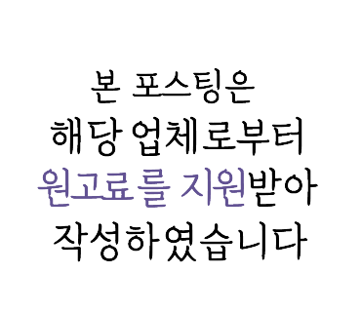 | https://blog.naver.com/tonyforlife/222756392987 | 1
MLB 여성버킷햇, 꾸안꾸 피크닉 코디 추천 feat.대두모자 |  |  | https://blog.naver.com/youmen2as/222772974473 | 1
앤티머리디엄 여자 캡모자 추천, 스마일 볼캡 모자 여름 코디했어 |  |  | https://blog.naver.com/blingnas/222735748030 | 1
주니어트레이닝복 MLB키즈 남아여름바지&유아모자 패셔너블한... |  | 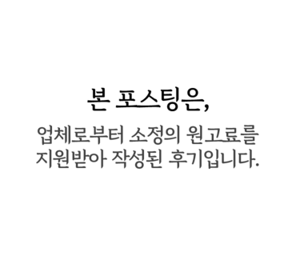 | https://blog.naver.com/5pen_room617/222773341231 | 1
유아모자 트윈남매룩 아동썬캡MLB키즈가 딱! |  |  | https://blog.naver.com/angel_jiji/222802775373 | 1
다즈니룸 남자 볼캡, 모자 맛집답게 예쁜 메쉬캡이에요 ! |  |  | https://blog.naver.com/viper6262/222782202797 | 0
엠엘비 유아썬캡, 어린이여름모자, 키즈래쉬가드와 함께... |  |  | https://blog.naver.com/m_l_93/222789022339 | 1
여성야구모자 MLB 호캉스에 어울리는 볼캡추천 |  |  | https://blog.naver.com/rudelulu/222775892389 | 1
여자 볼캡 추천 브랜드 조이먼트 캡모자 코디 해봤죵! |  |  | https://blog.naver.com/bushcherry1/222692116085 | 1
서울근교나들이는 여자볼캡 MLB 야구모자와 함께 ! |  |  | https://blog.naver.com/ronaldawa/222746744116 | 1
캡모자 , 뉴발란스 캡모자 |  |  | https://blog.naver.com/yny77777/222789548729 | 0
와릿이즌 반팔 남자 여름 오버핏 티셔츠 모자 볼캡 반다나... |  |  | https://blog.naver.com/ssdria/222790838295 | 1
COAL(콜) 여름 물놀이, 아웃도어모자 신상품 드디어 입고! |  |  | https://blog.naver.com/gvgshop/222794973901 | 1
남자 모자 추천 앤티머리디엄 데일리 캡모자 |  |  | https://blog.naver.com/limwuzzy88/222734071915 | 1
남성 골프웨어 브랜드 디자이너 감성의 V12 선캡 모자 |  |  | https://blog.naver.com/innpirit/222801512900 | 1
유아모자 엠엘비키즈 여아반팔티 주니어옷 필수템이야! |  |  | https://blog.naver.com/cha_23/222787686261 | 1
여자여름모자 바캉스룩에 어울리는 휴양지 창모자 |  |  | https://blog.naver.com/cupcolor/222782669307 | 0
직구! 아미 푸마 반팔 모자, 우영미 티셔츠 50% 세일 중 |  |  | https://blog.naver.com/3512979/222765947745 | 1
앤티머리디엄 캡모자추천, 여자볼캡으로 더 힙한 여름 스타일링! |  |  | https://blog.naver.com/idun1052/222808317476 | 1
온라인샘플세일! 7불,8불,10불! 모자,목욕타월,마스크 등 |  |  | https://blog.naver.com/berryeunice/222786367109 | 1
여자버킷햇 MLB 차박필수템 여자벙거지 모자 |  |  | https://blog.naver.com/jihye7822/222768204176 | 1
MLB키즈 아기모자 아동볼캡으로 어린이배드민턴 준비 |  |  | https://blog.naver.com/sh_theme/222759692994 | 1
주니어트레이닝복 MLB키즈 남아여름바지&유아모자 코디 |  |  | https://blog.naver.com/jihye7822/222776161288 | 1
나이스고스트클럽 여자 반팔티 버킷햇 여름 모자 코디... |  |  | https://blog.naver.com/oldpopsong/222764689214 | 1
여성 여름모자 마스케라 착용해 봤어요 |  |  | https://blog.naver.com/supia2728/222770179536 | 1
MLB 키즈 모자 반팔 티셔츠 반바지 유아 상하복세트 등원룩 픽미 |  |  | https://blog.naver.com/ssdria/222755645935 | 1
남아버킷햇 MLB 키즈모자사이즈 알아보고 형제룩 완성해요! |  |  | https://blog.naver.com/crysta06/222768493858 | 1
테니스복 코디로 여성모자 MLB 메쉬캡 어때요 |  |  | https://blog.naver.com/siehl/222758064510 | 1
여성여름모자 바캉스 룩에 버킷햇은 캡텐모자로! |  |  | https://blog.naver.com/hanstar_94/222783228224 | 0
막심모자 데려가세요~ |  |  | https://blog.naver.com/327wsy/222765091576 | 0
MLB 남자모자 사이즈비교 버킷햇 으로 개성 있는 데일리룩 연출 |  |  | https://blog.naver.com/qjahsxm33/222755137995 | 1
[CELINE] 셀린느 트리오페 스쿠바 메쉬 캡 모자 유럽 현지... |  |  | https://blog.naver.com/aptamilcom/222809728256 | 0
여름모자 is 헬렌카민스키 마리나 썬캡 매장 가격 및 착용 후기 |  |  | https://blog.naver.com/twoyeons0320/222782539622 | 0
센스닷컴 직구 이자벨마랑 볼캡 모자, 옌키 에코백, 다웬 토트백... |  |  | https://blog.naver.com/yoojafamily/222796534687 | 1
MLB 남자캡모자 송리단길 핫플레이스 투어 빅사이즈모자 코디... |  |  | https://blog.naver.com/hyundorina/222769127238 | 1
오더 주문제작) 막심 모자 맛집 |  |  | https://blog.naver.com/327wsy/222765862249 | 0
바캉스 모자, 원피스 준비도 바바더닷컴 #얼리바캉스 |  |  | https://blog.naver.com/k_159500/222789773657 | 1
엘케블룸 버킷햇 여름에 쓰기 딱 좋은 여자모자 추천 |  |  | https://blog.naver.com/ych9749/222749499487 | 0
유아반팔 MLB페이즐리 키즈트레이닝복 아기여름모자 PICK! |  |  | https://blog.naver.com/cha_23/222746840815 | 1
80cm, 베베드피노 쥬쥬버니 바람막이 100 착용샷(+깅엄체크모자) |  |  | https://blog.naver.com/rmh5013/222787785933 | 0
MLB 키즈반팔티 유아여름모자 여아옷 이렇게 이쁘다고 |  |  | https://blog.naver.com/mnsla/222792852909 | 1
키즈썬캡MLB 유아여름모자 가족호캉스의 필수품!! |  |  | https://blog.naver.com/chesungmin/222760639551 | 1
캡모자 쓰는법 헬스장 운동복 데일리룩 코디 완성! |  |  | https://blog.naver.com/bushcherry1/222709381415 | 0

